初めに読んでください
大会エントリーについてのお願い

エントリー方法の流れ
 | ・シート 「 ★提出紙 」 に必要項目を入力
 | ↓
 | ・シート 「 ★提出紙 」 をＰＤＦファイル化
 | ↓
 | ・このエクセルファイル及びＰＤＦファイルをメール送信 | →データを添付し副委員長まで送信

メール送信先
 | ・群馬県高体連バドミントン専門部 副委員長 原田 優樹 宛
 | y-harada@otacity-hs.ed.jp

※お願い
ファイル名の変更
 | ・作成したファイルの名前を以下のように変えてください。

↓
PDFにしたものは【正】
 | （ファイル名）【学校番号(半角2桁)】【学校名】【男】【副】.xls
 | 例 01_前橋_男_正.xls
 | ・男女と正・副の区別もお願いします。
メールの件名の入力
 | ・メールの件名を以下のようにして送信してください。

 | （件名）【学校番号(半角2桁)】【学校名】【性別】
 | 例 01_前橋_男
 | ・男女の区別もお願いします。

★提出紙
★この色のセルへ入力してください。
★名前の６文字ルールをお願いします。
全部で６文字になるように入力してください。
（それより多いときはかまいません）
例
１２３４５６
坂本 龍馬
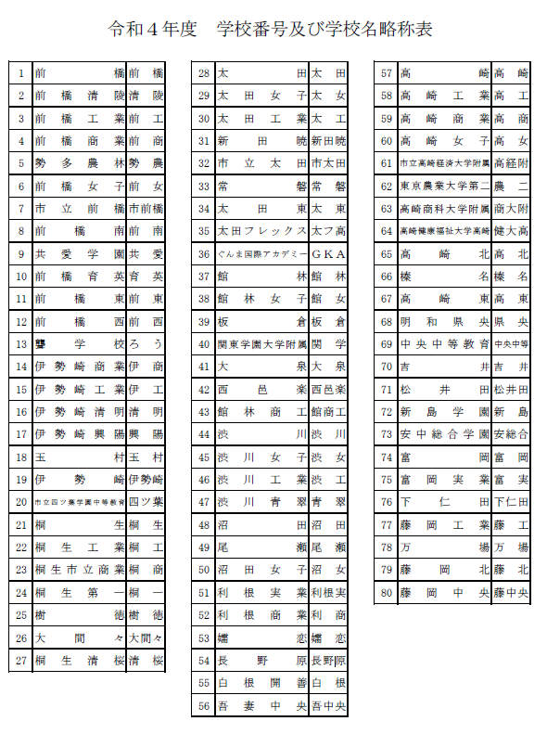
令和６年度 全国高校バドミントン選手権大会県予選会
 |  |  |  | 参 加 申 込 書
 | （学校対抗戦） | 男 |  |  |  |  | （学校番号）
学 校 名
学 校 長 名 |  |  |  |  |  | 引率責任者
監督 |  |  |  |  |  | TEL
コーチ |  |  |  |  |  | メールアドレス
マネージャー |  |  |  |  | 学年 | 日バ登録番号 | 備考
選 手 | 主将
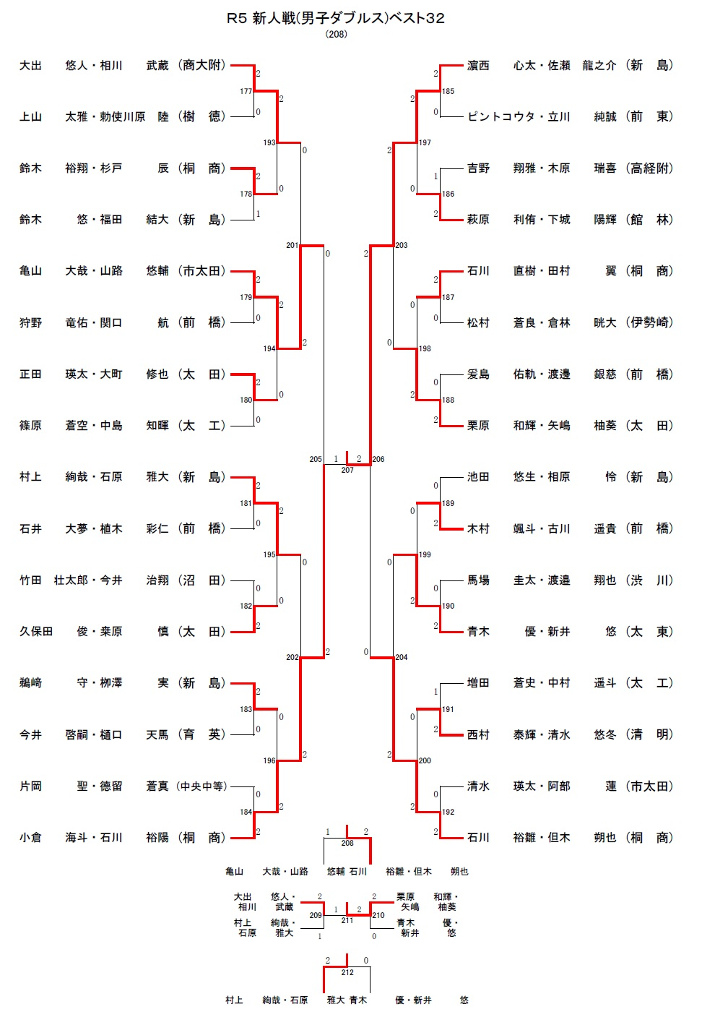
 | 2
 | 3
 | 4
 | 5
 | 6
 | 7

個人戦ダブルス （各校枠 ５組） |  |  |  |  | 追加枠 「R５新人大会Ｄベスト32」に進出した数のみ追加可能です。
ﾗﾝｸ | 選 手 名 |  | 学年 |  | ﾗﾝｸ | 選 手 名 |  | 学年
1

2

3

4

5

【注意】
追加枠は、ベスト３２以上に入った「選手」ではなく、学校が獲得した「枠」として考えて下さい。
6

7

8

9
こちらへ転記して
下さい
10

※【ランク】については、
申込選手全てに、通し番号で記入してください。
㊟未記入の場合は、「新人大会ベスト３２枠」の上からランクを割り当てます。

